Figura 1
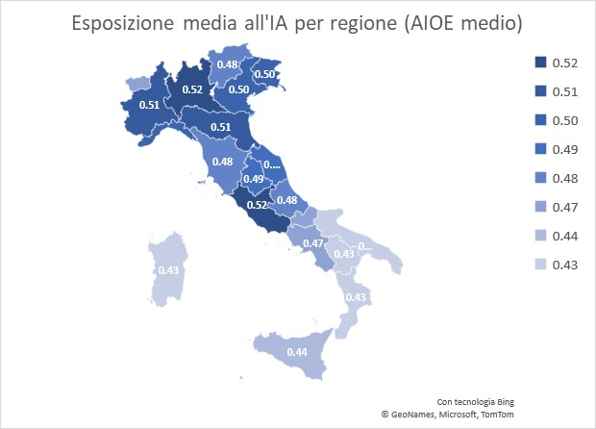
Fig. 1 -Esposizione media all’IA per regione
Regioni | Mean
Lombardia | 0.52
Lazio | 0.52
Emilia Romagna | 0.51
Piemonte | 0.51
Veneto | 0.50
Liguria | 0.50
Friuli Venezia G | 0.50
Marche | 0.49
Umbria | 0.49
Toscana | 0.48
Abruzzo | 0.48
Trentino alto Ad | 0.48
Molise | 0.47
Valle d'Aosta | 0.47
Campania | 0.47
Sicilia | 0.44
Puglia | 0.43
Sardegna | 0.43
Basilicata | 0.43 | Calcoli degli autori su dati ICP 2013 (INAPP-ISTAT) e RCFL 2022 (ISTAT)
Calabria | 0.43

Figura 2
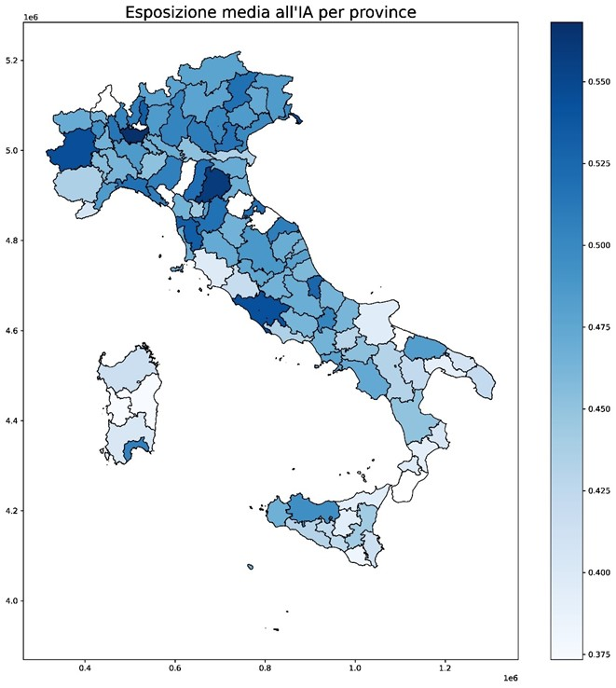
FIG 2 - Esposizione media all’IA per provincia
Province | Mean
MILANO | 0.5680983
BOLOGNA | 0.5590889
MONZA E BRIANZA | 0.5569648
TRIESTE | 0.5460664
TORINO | 0.5447418
ROMA | 0.5434562
REGGIO NELL'EMIL | 0.5333525
PISA | 0.5329316
LECCO | 0.5322148
PESCARA | 0.5265773
MODENA | 0.5196251
GENOVA | 0.5186843
BELLUNO | 0.5183752
RIMINI | 0.5174632
FIRENZE | 0.5173548
PADOVA | 0.5157651
NOVARA | 0.5141992
LA SPEZIA | 0.5092752
VERONA | 0.5087411
ANCONA | 0.5082162
COMO | 0.5080836
PARMA | 0.5068253
CAGLIARI | 0.5065871
BRESCIA | 0.503399
ISERNIA | 0.5027294
VARESE | 0.5018065
GORIZIA | 0.5008639
VICENZA | 0.500621
VENEZIA | 0.4989095
FORLI' | 0.4965198
PALERMO | 0.4950321
BIELLA | 0.4939832
PERUGIA | 0.4879654 | Calcoli degli autori su dati ICP 2013 (INAPP-ISTAT) e RCFL 2022 (ISTAT)
PAVIA | 0.4858265
SAVONA | 0.4852701
TREVISO | 0.4851087
BERGAMO | 0.484951
UDINE | 0.4849013
PESARO | 0.4838768
BARI | 0.4824986
PRATO | 0.481824
ASCOLI PICENO | 0.4805858
NAPOLI | 0.4782661
SONDRIO | 0.4775653
TRENTO | 0.4774864
BOLZANO | 0.477243
TERNI | 0.475501
SALERNO | 0.4722466
PORDENONE | 0.4721166
SIENA | 0.4713355
FERRARA | 0.4701381
AOSTA | 0.47004
MACERATA | 0.4694285
LIVORNO | 0.4691955
CREMONA | 0.4684182
L'AQUILA | 0.4682292
RAVENNA | 0.4674321
TRAPANI | 0.4659064
LODI | 0.4655178
AREZZO | 0.4648844
VERCELLI | 0.464861
RIETI | 0.4645375
LUCCA | 0.4640942
CASERTA | 0.4636602
VERBANO-CUSIO-OS | 0.463401
CHIETI | 0.4633992
FERMO | 0.4631367
FROSINONE | 0.4623777
CAMPOBASSO | 0.4620262
ALESSANDRIA | 0.4619233
TERAMO | 0.4585297
ASTI | 0.4554283
MANTOVA | 0.453272
AVELLINO | 0.4530424
PIACENZA | 0.4523977
COSENZA | 0.4504365
PISTOIA | 0.4437336
CATANIA | 0.4434306
MASSA | 0.442707
CUNEO | 0.4356789
LATINA | 0.4344922
ROVIGO | 0.4344393
POTENZA | 0.4313707
AGRIGENTO | 0.4313676
REGGIO DI CALABR | 0.4304835
BENEVENTO | 0.4291264
CALTANISSETTA | 0.4252416
MATERA | 0.4235389
LECCE | 0.4215272
VITERBO | 0.4193988
SASSARI | 0.4154716
SIRACUSA | 0.4135423
BRINDISI | 0.408531
IMPERIA | 0.4067559
CROTONE | 0.4061506
BARLETTA-ANDRIA- | 0.4059161
SUD SARDEGNA | 0.4029004
VIBO VALENTIA | 0.3995968
GROSSETO | 0.3977417
FOGGIA | 0.3954096
MESSINA | 0.394942
ENNA | 0.3942813
CATANZARO | 0.3920707
TARANTO | 0.3904796
RAGUSA | 0.3818003
ORISTANO | 0.3738644
NUORO | 0.3734011

Figura 3
Fig. 3 - Il rapporto tra indice Teta e AIOE
 | AIOE | TETA
LEGISLATORI, IMPRENDITORI E DIRIGENTI | 0.6935589 | 0.5822979
PROFESSIONI INTELLETTUALI, SCIENTIFICHE E DI ELEVATA SPECIALIZZAZIONE | 0.7448939 | 0.5686734
PROFESSIONI TECNICHE | 0.6945864 | 0.5115801
PROFESSIONI ESECUTIVE NEL LAVORO D'UFFICIO | 0.8249948 | 0.409649
PROFESSIONI QUALIFICATE NELLE ATTIVITÀ COMMERCIALI E NEI SERVIZI | 0.3789684 | 0.4591468
ARTIGIANI, OPERAI SPECIALIZZATI E AGRICOLTORI | 0.1893422 | 0.4764956
CONDUTTORI DI IMPIANTI, OPERAI SEMI-QUALIFICATI DELL’INDUSTRIA E ASSIMILATI | 0.330078 | 0.419402
PROFESSIONI NON QUALIFICATE | 0.1184804 | 0.3776768
Calcoli degli autori su dati ICP 2013 (INAPP-ISTAT) e RCFL 2022 (ISTAT)

 |  |  | Calcoli degli autori su dati ICP 2013 (INAPP-ISTAT) e RCFL 2022 (ISTAT)

Figura 4
PROF1 | AIOE | CAIOE
LEGISLATORI, IMPRENDITORI E DIRIGENTI | 0.6935589 | 0.4714374
PROFESSIONI INTELLETTUALI, SCIENTIFICHE E DI ELEVATA SPECIALIZZAZIONE | 0.7448939 | 0.5224242
PROFESSIONI TECNICHE | 0.6945864 | 0.527744
PROFESSIONI ESECUTIVE NEL LAVORO D'UFFICIO | 0.8249948 | 0.7079066
PROFESSIONI QUALIFICATE NELLE ATTIVITÀ COMMERCIALI E NEI SERVIZI | 0.3789684 | 0.3034533
ARTIGIANI, OPERAI SPECIALIZZATI E AGRICOLTORI | 0.1893422 | 0.152878
CONDUTTORI DI IMPIANTI, OPERAI SEMI-QUALIFICATI DELL’INDUSTRIA E ASSIMILATI | 0.330078 | 0.2811133
PROFESSIONI NON QUALIFICATE | 0.1184804 | 0.1071679

 |  |  | Calcoli degli autori su dati ICP 2013 (INAPP-ISTAT) e RCFL 2022 (ISTAT)

